PIGNORACION I
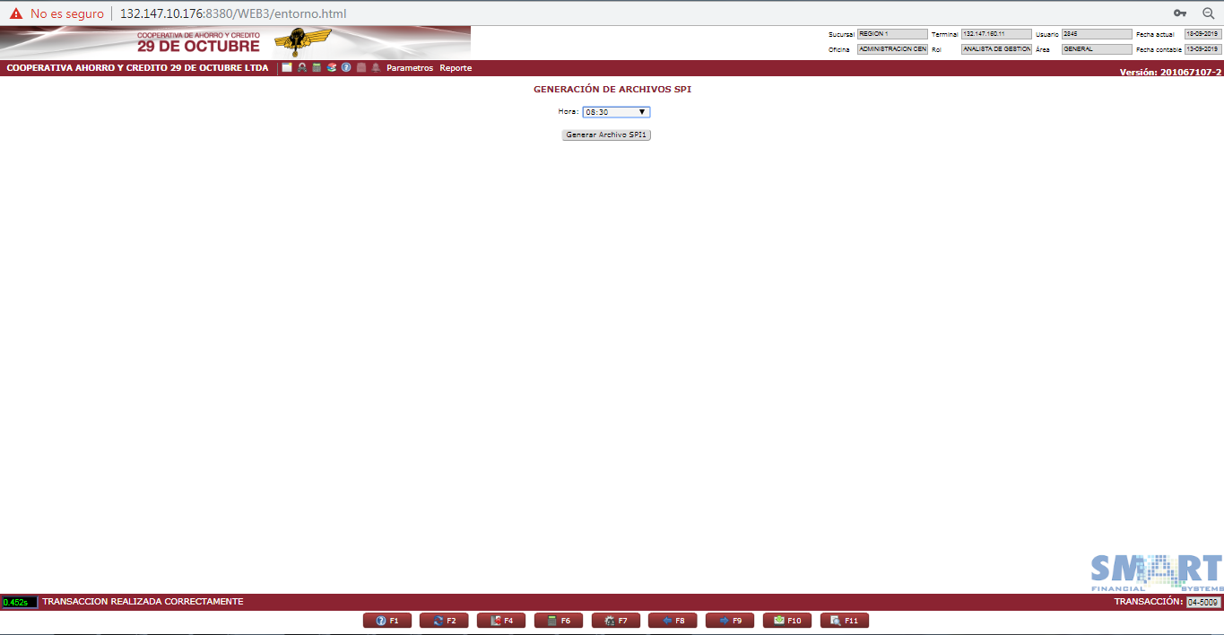
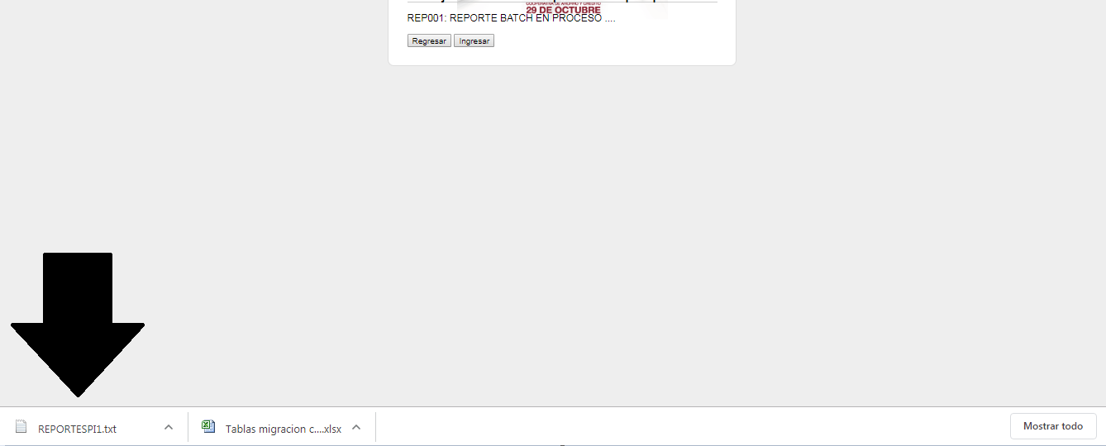
 |  |  |  | Nº Reg.
 |  |  |  | Versión Doc.
 |  |  |  | Fecha Última Act.

SOPORTE DE CASO DE PRUEBAS UNITARIAS

ID Caso de Prueba | 1 | RIT Nº | 1617 | Nº Registro | 1
Propósito | CONSULTA
Descripcion de funcionalidad | Validar que el reporte genere dentro del tiempo considerado
Transacciones para Validar | 045009

